상품제안서
하드커버 메모지 중형(주문제작형) | 상품코드: S26151

 |  |  |  |  |  |  | 02-713-8555 | www.synergygift.co.kr
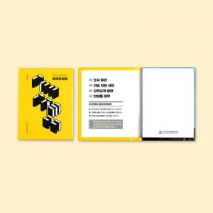

【상세/제작정보】 | 커버 양면컬러 / 내지 먹1도

【인쇄/포장옵션】 | 풀칼라 / OPP(비닐)

【공급단가】 | 수량 | 1,000~ | 2,000~ | 3,000~ | 5,000~ | 10,000~
*VAT별도 | 100매 | 910원 | 880원 | 850원 | 810원 | 790원

【상품 URL】 | https://www.synergygift.co.kr:443/src/goods_detail.php?gdno=26151

